상품제안서
[액센] N700 LED 한글 스크린 ANC 블루투스이어폰 1P | 상품코드: F31609

 |  |  |  |  |  |  | 02-412-0044 | www.easy1.co.kr
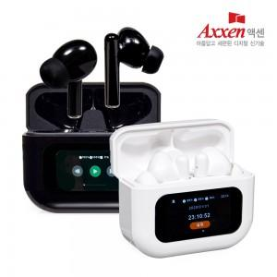

【상세/제작정보】 | <p>1박스 입수수량: 40개&nbsp;</p><p>배송비 무료</p><p>50개 미만 주문시, 레이저 4만원/ 칼라 6만원​</p>

【인쇄/포장옵션】 | 레이저, 풀칼라 / 포장지포장

【공급단가】 | 수량 | 30~ | 50~ | 100~ | 300~ | 500~
*VAT별도 | 단가 | 19,050원 | 18,410원 | 17,780원 | 17,140원 | 16,510원

【상품 URL】 | https://easy1.co.kr:443/src/goods_detail.php?gdno=31609

